十二圣境
编号 | 优化详述 | 图示 | 备注
1 | 当列表第二页有圣境关卡尚有挑战次数没有挑战时 1.右箭头显示尚有次数的神器关卡的神器icon； 2.当翻页到第二页时，左箭头显示逻辑同理 |  | 未确定
2 | 攻略移到左上角 | 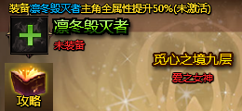 | 简单
3 | 重构攻略Tips格式，为推荐神器展示对应的神器攻略 | 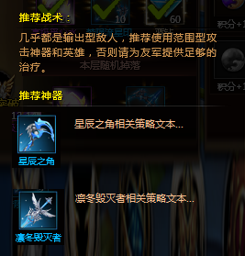 | 坐等配置
4 | 特殊关卡（3/6/9）UI样式特做 |  | 坐等UI
精英层说明:
1.通关第三关开启积分宝箱玩法；
2.觅心之境第1~3层产出初级觅心水晶，第3层难度最高且水晶产量最多；
2.第1~2层概率产出梦陨流星印记，第3层必定掉落印记。
5 | 特殊关卡添加Tips说明，随配置（3/6/9）每关说明各不相同 |  | 坐等语言包
6 | 宝箱特效补齐 1.宝箱可开启了背后播太阳线特效； 2.宝箱上播放闪星光特效； 3.宝箱增加三态展示（按钮逻辑），停在宝箱上高亮显示。 |  | 坐等UI和特效ID
7 | 1.添加积分获得的文本说明； 2.每一阶段宝箱替换图素：1~3→无宝箱；4~6→初级宝箱；7~9→高级宝箱 | 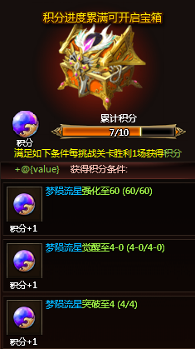 | 坐等UI和图片
8 | 1.条件满足时，（xx/xx）显示“已达成”； 2.条件未达成时，进度（xx/xx）显示红色字体 |  | 坐等语言包
梦陨流星当前突破Lv.3
突破至Lv.4还需要
初级觅心之晶 290/300
梦陨流星印记 290/300
9 | 根据神器突破的养成进度在十二圣境对应关卡列表推荐挑战 1.以水晶材料进度为推荐依据，水晶不足时，显示在所能刷到层区间的最高层举例：初级觅心水晶不足时材，显示在1~3层中已经解锁的最高层，以此类推； 2.右上角提供关闭tips功能 | 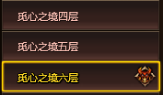 | 未确定
A
10 | 从A界面打开B界面，关闭B界面需要回答A界面（现在为打开A时B关闭） | 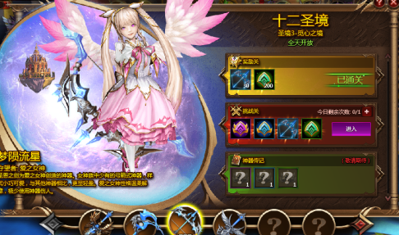 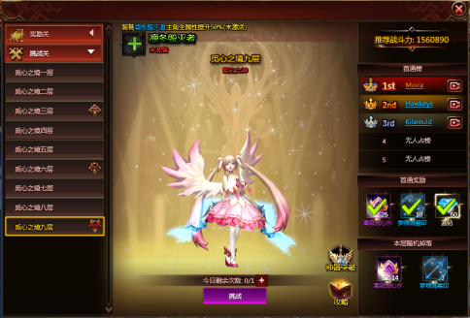 | √

B

觅心之境
11 | 为如图界面添加标题 |  | √
12 | 添加选中关卡功能，可切换至所有已解锁关卡（当日未开放关卡也可切换） |  | √
13 | 周积分宝箱 | 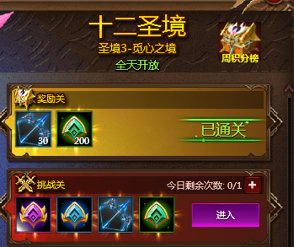 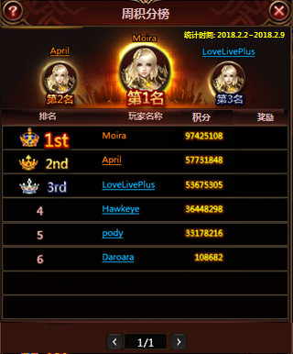

积分

